MLP
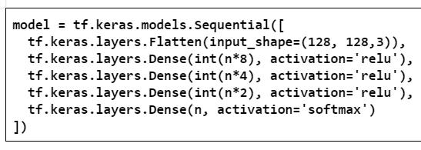
MLP "puro" con caltech101
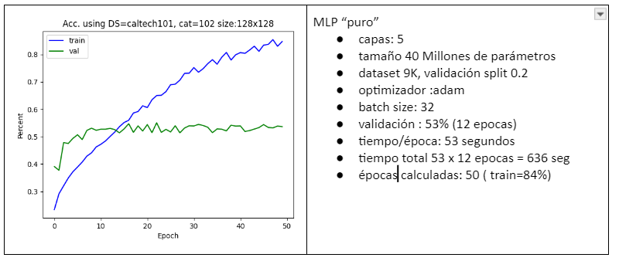

 | cat | size (M) | F: factor reducción | maquinas | épocas | tiempo/epoch | tiempo total | val acc | val loss
 | 102 | 40.5 | 1 | 1 | 18 | 53 | 954 | 53 | 2.14
 | 68 | 30.2 | 1.5 | 3 | 12 | 28 | 336 | 53 | 1.9
 | 51 | 20.1 | 2 | 6 | 9 | 17 | 153 | 54 | 1.8
 | 40 | 15.7 | 2.5 | 10 | 7 | 12 | 84 | 59 | 1.8
 | 34 | 13.4 | 3 | 15 | 8 | 8 | 64 | 52 | 1.8
 | 29 | 11.4 | 3.5 | 21 | 6 | 6 | 36 | 53 | 1.8
 | 25 | 9.8 | 4 | 25 | 2 | 5 | 10 | 54 | 1.75
 | 20 | 7.8 | 5 | 45 | 1 | 4 | 4 | 57 | 1.5

training time vs number of machines
training time vs number of categories

CNN-alexnet
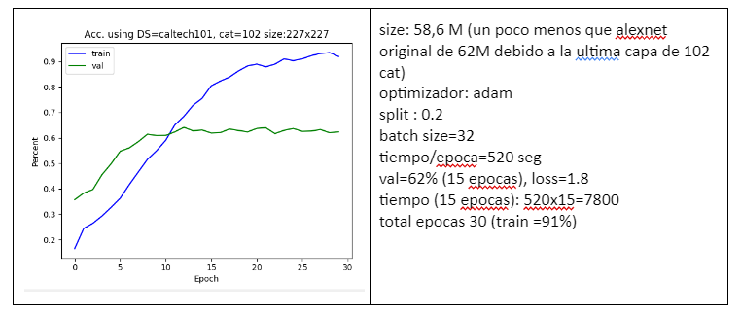
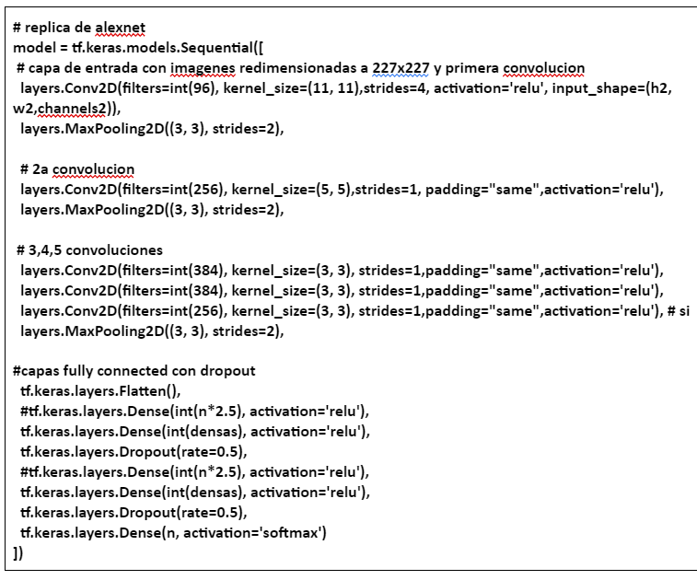
Alexnet con caltech101

 | cat | size (M) | F: factor reducción | maquinas | épocas | tiempo/epoch | tiempo total | val acc | val loss | RAM (GB)
 | 102 | 58.6 | 1 | 1 | 15 | 520 | 7800 | 62 | 1.8 | 6.8
 | 68 | 26 | 1.5 | 3 | 15 | 230 | 3450 | 62 | 1.7
 | 51 | 14.6 | 2 | 6 | 15 | 103 | 1545 | 62 | 1.5
 | 40 | 9.36 | 2.5 | 10 | 15 | 63 | 945 | 63 | 1.47
 | 34 | 6.5 | 3 | 15 | 15 | 37 | 555 | 63 | 1.45
 | 29 | 4.78 | 3.5 | 21 | 15 | 30 | 450 | 66 | 1.25
 | 25 | 3.6 | 4 | 28 | 15 | 23 | 345 | 68 | 1.07
 | 20 | 2.34 | 5 | 45 | 15 | 20 | 300 | 72 | 0.75 | 4.6

training time vs number of machines
training time vs number of categories

CNN-adhoc
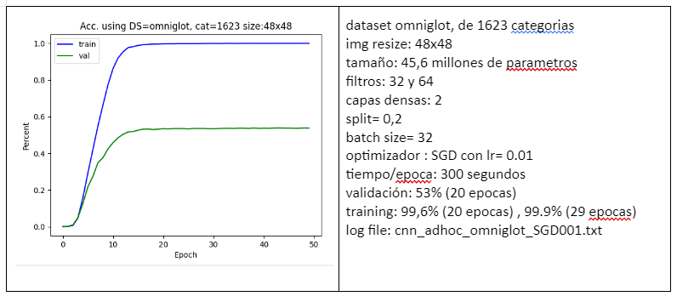
CNN adhoc con omniglot
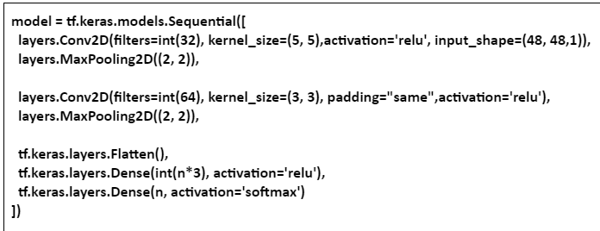

 | cat | size (M) | F: factor reducción | maquinas | épocas | tiempo/epoch | tiempo total | val acc | val loss
 | 1623 | 45.6 | 1 | 1 | 20 | 300 | 6000 | 58 | 2.88
 | 1082 | 20.21 | 1.5 | 3 | 20 | 110 | 2200 | 59 | 2.5
 | 811 | 11.4 | 2 | 6 | 20 | 55 | 1100 | 58 | 2.4
 | 541 | 5 | 3 | 15 | 20 | 23 | 460 | 57 | 2.6
 | 463 | 3.67 | 3.5 | 21 | 20 | 18 | 360 | 58 | 2.6
 | 405 | 2.8 | 4 | 28 | 20 | 12 | 240 | 58 | 2.7
 | 324 | 1.7 | 5 | 45 | 20 | 8 | 160 | 59 | 2.4
 | 270 | 1.2 | 6 | 66 | 20 | 6 | 120 | 58 | 2.2

training time vs number of machines
training time vs number of categories

CNN-adhoc-adam
CNN adhoc con omniglot y optimizer= adam
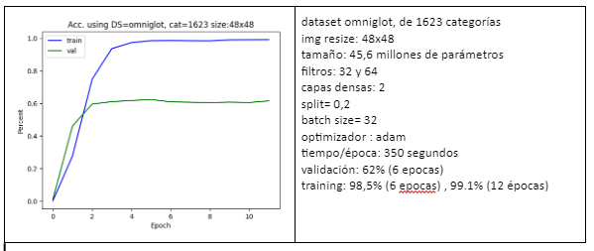

 | epoca alcanza acc | cat | size (M) | F: factor reducción | maquinas | épocas | tiempo/epoch | tiempo total | val acc | val loss
 | 6 | 1623 | 45.6 | 1 | 1 | 6 | 350 | 2100 | 62 | 2.52
 | 4 | 1082 | 20.21 | 1.5 | 3 | 6 | 120 | 720 | 66 | 1.8
 | 3 | 811 | 11.4 | 2 | 6 | 6 | 65 | 390 | 65 | 2
 | 3 | 649 | 7.15 | 2.5 | 10 | 6 | 36 | 216 | 67 | 1.91
 | 3 | 541 | 5 | 3 | 15 | 6 | 23 | 138 | 66 | 1.9
 | 3 | 463 | 3.67 | 3.5 | 21 | 6 | 17 | 102 | 67 | 1.78
 | 3 | 405 | 2.8 | 4 | 28 | 6 | 12 | 72 | 70 | 1.6
 | 4 | 324 | 1.7 | 5 | 45 | 6 | 8 | 48 | 66 | 1.8
 | 5 | 270 | 1.2 | 6 | 66 | 6 | 5 | 30 | 65 | 1.7

training time vs number of machines
training time vs number of categories

CAExFxF
CAE (convolutional autoencoder)

 |  | usando powershell
 |  | se ejecuta varias veces y me quedo con el valor maximo. fluctua mucho
 |  | get-process python*
 |  | get-process -Id 10752 | Format-List Working*
 |  | WorkingSet64 : 2166591488
samples | imagenes | samples (portions) | model size (M) | F: factor reducción | maquinas | épocas | tiempo/epoch | tiempo total | val loss | RAM (GB) | ratio | tiempo f*100 | ram 500 | alcanza 500
100 |  | 100 | 3.1 | 1 | 1 | 100 | 235 | 23500 | 0.0120 | 6 | 1 | 235
200 |  | 400 | 3.1 | 2 | 2 | 50 | 250 | 12500 | 0.0110 | 2 | 3 | 133
400 |  | 1600 | 3.1 | 4 | 4 | 25 | 300 | 7500 | 0.0120 | 1.13 | 5.309734513 | 76
800 |  | 6400 | 3.1 | 8 | 8 | 13 | 350 | 4375 | 0.0098 | 0.92 | 6.52173913 | 46 | 1.32
1600 | 4 | 25600 | 3.1 | 16 | 16 | 6 | 475 | 2969 | 0.0100 | 0.87 | 6.896551724 | 31 | 1.2 | 50

training time vs F value

DCT
DCT
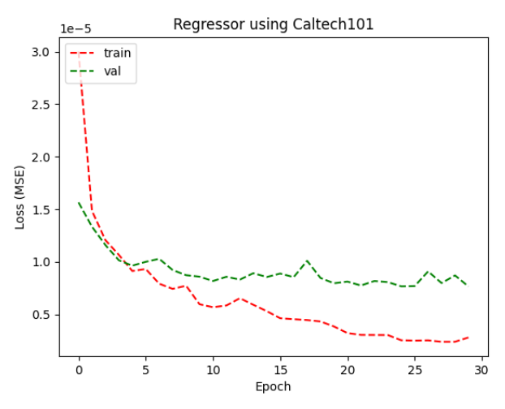

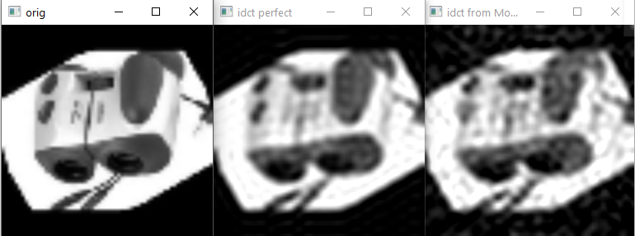
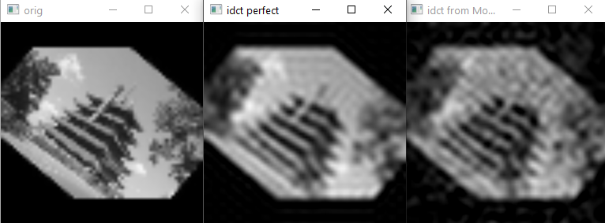

 | epoca alcanza acc | cat | size (M) | F: factor reducción | maquinas | épocas | tiempo/epoch | tiempo total | val loss | RAM (GB) | epocas? | ratio
 |  |  | 71.4 | 1 | 1 | 25 | 120 | 3000 | 7.80E-06 | 1.8 | 25 | 1
 |  |  | 17.8 | 2 | 2 | 25 | 36 | 900 | 6.50E-06 | 0.75 | 13 | 2.4
 |  |  | 7.8 | 3 | 3 | 25 | 17 | 425 | 7.78E-06 | 0.57 | 9 | 3.157894737
 |  |  | 4.4 | 4 | 4 | 25 | 12 | 300 | 6.73E-06 | 0.5 | 7 | 3.6
 |  |  | 1.8 | 6 | 6 | 25 | 8 | 200 | 6.90E-06 | 0.45 | 5 | 4
 |  |  | 1.17 | 8 | 8 | 25 | 7 | 175 | 7.06E-06 | 0.44 | 4 | 4.090909091
 |  |  | 0.28 | 16 | 16 | 25 | 5 | 125 | 9.70E-06 | 0.42 | 2 | 4.285714286

training time vs number of machines
 |  |  |  |  | subred (F=16) | loss |  | subred (F=8) | loss |  | subred (F=4) | loss
 |  |  |  |  | 0 | 3.40E-05 |  | 0 | 2.20E-05 |  | 0 | 1.50E-05
 |  |  |  |  | 1 | 2.70E-05 |  | 1 | 8.90E-06 |  | 1 | 6.70E-06
 |  |  |  |  | 2 | 1.90E-05 |  | 2 | 7.60E-06 |  | 2 | 3.50E-06
 |  |  |  |  | 3 | 1.60E-05 |  | 3 | 7.00E-06 |  | 3 | 1.70E-06
 |  |  |  |  | 4 | 1.20E-05 |  | 4 | 4.30E-06 |  | average | 6.72E-06
 |  |  |  |  | 5 | 7.00E-06 |  | 5 | 3.00E-06
 |  |  |  |  | 6 | 7.00E-06 |  | 6 | 2.10E-06
 |  |  |  |  | 7 | 6.00E-06 |  | 7 | 1.60E-06 |  | subred (F=3) | loss
 |  |  |  |  | 8 | 5.00E-06 |  | average | 7.06E-06 |  | 0 | 1.60E-05
 |  |  |  |  | 9 | 4.30E-06 |  |  |  |  | 1 | 5.25E-06
 |  |  |  |  | 10 | 4.10E-06 |  |  |  |  | 2 | 2.09E-06
 |  |  |  |  | 11 | 4.00E-06 |  | subred (F=2) | loss |  | average | 7.78E-06
 |  |  |  |  | 12 | 3.30E-06 |  | 0 | 1.30E-05
 |  |  |  |  | 13 | 3.10E-06 |  | 1 | 2.67E-60
 |  |  |  |  | 14 | 2.00E-06 |  | average | 6.50E-06
 |  |  |  |  | 15 | 2.00E-06
 |  |  |  |  | average | 9.74E-06

